표지
[對 外 秘]

공 동 주 택 공 사
견 적 · 실 행 예 산 작 성 지 침 서

2022. 07

건축실행내역팀

1.견적일반
 | 구분 | 일반사항 | 공종명 | 1. 견적일반 | 개정 번호 | REV.03 | 제정일 | 2016-11-23
 |  |  |  |  |  |  | 개정일 | 2022-07-06

▶견적일반
1. 작성목적
본 지침서는 SM그룹 건설부문 예산작성시 공동주택공사 원가계산을 위한 기초자료이다.
각 공종별 수량을 바탕으로 적정한 공사원가를 산출하기 위한 기준을 정하여 적산 및 견적업무의 통일성과 효율화를 통해
합리적인 원가관리를 함으로써 이윤의 극대화를 도모하는데 그 목적이 있다.

적산 : 공사에 소요되는 재료의 물량을 산출하는 과정
견적 : 공사물량에 해당품목에 적절한 단가를 적용하여 공사비를 산정하는 과정
견적이란 주어진 설계도서를 바탕으로 건물의 공사비를 산정하는 것을 의미한다.

2. 견적의 종류
개산견적 : 설계도서가 미비하거나 정밀산출시간이 부족할 때 용도, 규모 및 성격이 유사한 공사자료를 이용하여 개략공사비를
추정하는 방법
상세견적 : 완비된 설계도서, 시방서에 의거하여 정밀한 적산, 견적을 하여 공사비를 산정하는 방법

3. 견적방법 및 순서
1) 설계도서 이해 |  | : 건축/구조 도면을 상호 체크하여 건축물 파악
2) 공사조건 조사 |  | : 현장위치, 대지지반 등 전반적인 공사여건 조사
3) 시공계획 |  | : 가설공사, 공사기간, 투입인원, 장비동원 등을 계획
4) 시공물량산정 |  | : 적산작업을 통한 물량산출
5) 단가조사 분석 및 결정 |  | : 기존계약단가, 전문업체견적 등을 활용한 단가결정
6) 직접공사비 산정 |  | : 적산물량에 단가를 반영
7) 간접공사비 산정 |  | : 공사기간, 투입인원, 경비 등을 반영
8) 전체공사비 산정 |  | : 직접공사비, 간접공사비, 이윤 등을 고려하여 산정

4. 내역구성
공종별 내역구성 및 순서는 다음과 같은 순으로 작성한다.
[원재료비]

[건축공사(외주)]

[자재납품(건축)]

※ 이하 현장별 신규 항목이 발생되는 경우 신규품명이 발생될 수 있다.

5. 수량산출 동구분 기준
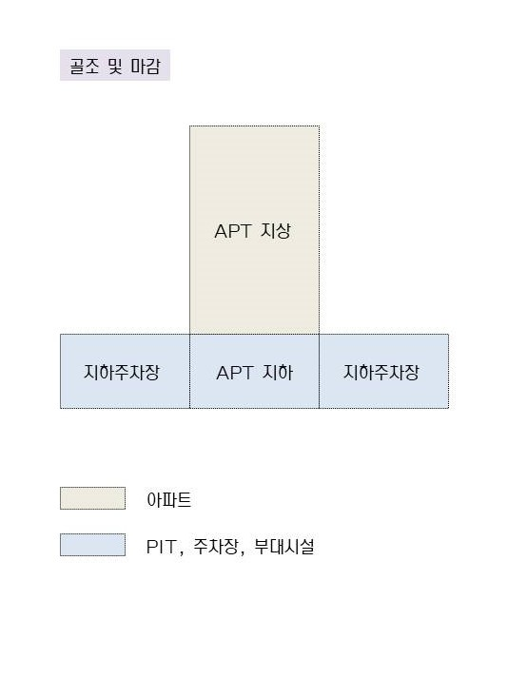

※ 내역 : 아파트, 부대시설로 구분 (부대시설은 아파트 PIT, 지하주차장, 부속동 및 근린생활시설 포함)
※ 수량산출 : 아파트 지상, 아파트 공용, 아파트 지하, 주차장 및 부속동, 근린생활시설로 구분산출
(지하층 EV홀 물량 - 내역 : 아파트 / 수량산출 : 아파트 공용)

3. 편성흐름도
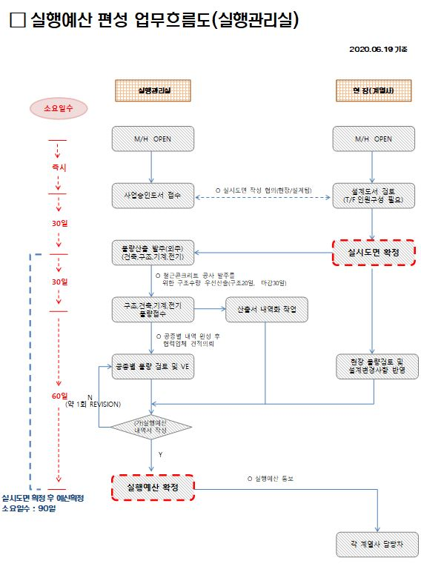
 | 구분 | 일반사항 | 공종명 | 3. 실행예산 편성 흐름도 | 개정 번호 | REV.03 | 제정일 | 2016-11-23
 |  |  |  |  |  |  | 개정일 | 2022-07-06

▶실행예산 편성흐름도

1.철콘
 | 구분 | 건축공사 | 공종명 |  | 1. 철근콘크리트공사 | 개정 번호 | REV.03 | 제정일 | 2016-11-23
 |  |  |  |  |  |  |  | 개정일 | 2022-07-06

품 명 | 규 격 |  |  | 단위 | 주 요 내 용 |  |  |  |  | 비 고
▶표준내역
1. 가설공사
[아파트]
먹메김 | 골조용 |  |  | M2
강관동바리 | 4.7M미만 |  |  | M2 |  |  |  |  |  |  | 강관동바리설치,해체?
조립식강관동바리 | 지상층 |  |  | 공M3 |  |  |  |  |  |  | 시스템동바리설치해체?
시스템비계[분진망포함] | 주출입구, 옥탑 |  |  | M2
비계다리설치 | 주출입구, 옥탑 |  |  | 개소
현장정리비 |  |  |  | M2

[PIT,주차장,부대시설]
수평규준틀 |  |  |  | M2
먹메김 | 골조용 |  |  | M2
강관동바리 | 4.7M미만 |  |  | M2
조립식강관동바리 | 지하PIT,제연휀룸,부속동 |  |  | 공M3
시스템비계[분진망포함] | 부속동/근생 |  |  | M2
시스템비계[분진망포함] | 주차장외벽 |  |  | M2
JACK SUPPORT | 15개월 |  |  | EA
비계다리설치 | 부속동 |  |  | 개소
P.E필름깔기 [자재포함] | 0.03T 2겹 |  |  | M2
현장정리비 |  |  |  | M2

2. 거푸집공사
[아파트]
거푸집설치및해체 | 합판3회 |  |  | M2 | 알폼 및 데크플레이트 등을 제외한 모든 수평부재
거푸집설치및해체 | 유로폼 |  |  | M2 | 알폼 수직부재를 제외한 모든 수직부재
거푸집설치및해체 | 경사 |  |  | M2 | 램프 및 계단 경사, 옥탑 박공 지붕 등 경사부분에 적용
거푸집설치및해체 | 층변화유로 |  |  | M2 | 층변화 3개층미만 구간
거푸집설치및해체 | 피로티/합판 |  |  | M2 | 피로티 내 모든 수평부재
거푸집설치및해체 | 피로티/유로 |  |  | M2 | 피로티 내 모든 수직부재
거푸집설치및해체 | TG보 |  |  | M2 | 트렌스퍼 보 옆면
거푸집설치및해체 | TP슬라브 |  |  | M2 | 트렌스퍼 슬라브 밑면
거푸집설치및해체 | 피난층/합판 |  |  | M2 | 피난층 내 모든 수평부재
거푸집설치및해체 | 피난층/유로 |  |  | M2 | 피난층 내 모든 수직부재(내측)
거푸집설치및해체 | 옥탑거푸집 |  |  | M2 | 아파트 옥상층 모든 거푸집
거푸집설치및해체 | 알폼수직(동바리설치해체포함) |  |  | M2 | 기준층+최상층 내부옹벽, 내부 인방보
거푸집설치및해체 | 알폼슬라브(동바리설치해체포함) |  |  | M2 | 기준층+최상층 슬라브
거푸집설치및해체 | 알폼계단(동바리설치해체포함) |  |  | M2 | 기준층+최상층 계단옹벽, 계단(참, 디딤판, 챌판)
거푸집설치및해체 | 갱폼 |  |  | M2 | 기준층+최상층 외벽, 피난층 외벽
거푸집설치및해체 | CS폼 |  |  | M2 | 기준층+최상층 외벽, 피난층 외벽, CS인양시스템 적용시
결로방지단열재타설부착[단열재별도] | 10T, 압출법보온판(1호)/천정 |  |  | M2
결로방지단열재타설부착[단열재별도] | 10T, 압출법보온판(1호)/최상층 |  |  | M2
결로방지단열재타설부착[단열재별도] | 13T, E보드/벽체 |  |  | M2
단열재타설부착[단열재별도] | 두께별, 단열재종류(호수)/부위 |  |  | M2
단열몰탈[자재포함] | 15T, 결로방지/벽체 |  |  | M2

[PIT,주차장,부대시설]
거푸집설치및해체/ PIT,주차장,부대시설 | 합판3회 |  |  | M2 | 알폼 및 데크플레이트 등을 제외한 모든 수평부재
거푸집설치및해체/ PIT,주차장,부대시설 | 유로폼 |  |  | M2 | 알폼 수직부재를 제외한 모든 수직부재
거푸집설치및해체/ PIT,주차장,부대시설 | 경사 |  |  | M2 | RAMP 바닥면, 박공지붕
거푸집설치및해체/ PIT,주차장,부대시설 | 곡면/원형 |  |  | M2 | 곡면(RAMP 옹벽 등), 원형기둥
거푸집설치및해체/ PIT,주차장,부대시설 | TG보 |  |  | M2 | 트렌스퍼 보 옆면
거푸집설치및해체/ PIT,주차장,부대시설 | 합벽 |  |  | M2 | 내측 - 합벽거푸집, 외측 - CON'C+100 두께 추가산출
거푸집설치및해체/ PIT,주차장,부대시설 | 사장거푸집(매립) |  |  | M2 | 이중슬라브 등 매립구간 (ex:판매시설하부)
거푸집설치및해체/ PIT,주차장,부대시설 | 철망거푸집+유로폼[기초끊어치기]LATH폼 |  |  | M2 | 끊어치기구간 막음재(기초, 슬라브)
지하주차장상부측면 [방수보호무근콘크리트거푸집] | 유로폼 |  |  | M2
지수판 | 수평/수직 |  |  | M
EPS블럭 [자재별도] | 두께별, 위치 |  |  | M2
단열재타설부착[단열재별도] | 두께별, 단열재종류(호수)/부위 |  |  | M2

3. 철근공사
[아파트]
철근가공조립 | 아파트 |  |  | TON
철근조립(가공별도) | 아파트 |  |  | TON | 공장가공일 경우 해당 (공장가공, SHOP DWG - 원재료비)
커플러설치 | 각종 규격별, 나사식 |  |  | EA

[PIT,주차장,부대시설]
철근가공조립 | PIT,주차장,부대시설 |  |  | TON
철근가공조립 | 데크플레이트 |  |  | TON
철근조립(가공별도) | PIT,주차장,부대시설 |  |  | TON | 공장가공일 경우 해당 (공장가공, SHOP DWG - 원재료비)
철근조립(가공별도) | 데크플레이트 |  |  | TON | 공장가공일 경우 해당 (공장가공, SHOP DWG - 원재료비)
커플러설치 | 각종 규격별, 나사식 |  |  | EA

4. 콘크리트공사
[아파트]
레미콘타설 | 철근 |  |  | M3 | 철근콘크리트 타설 물량(RC프로그램에서 산출)
레미콘타설 | 무근 |  |  | M3 | 무근콘크리트 타설 물량(마감프로그램에서 산출)
와이어메쉬깔기(시공) | #8-150*150 |  |  | M2 | 아파트 지붕 |  |  |  |  | 개정

[PIT,주차장,부대시설]
레미콘타설 | 철근 |  |  | M3 | 철근콘크리트 타설 물량(RC프로그램에서 산출)
레미콘타설 | 무근 |  |  | M3 | 무근콘크리트 타설 물량(마감프로그램에서 산출)
레미콘타설 | 버림 |  |  | M3 | 버림콘크리트 타설 물량(RC프로그램에서 산출)
와이어메쉬깔기(시공) | #8-150*150 |  |  | M2 | 주차장 바닥, 아파트PIT, 부속동 지붕 |  |  |  |  | 개정

▶견적지침
※공통사항 |  |  |  |  | 모든 수량은 정미수량으로 산출(비율적용X)
 |  |  |  |  | 구조일반사항 최초 기준
 |  |  |  |  | 골조 층구분 : CAP 개념으로 층 구분
 |  |  |  |  | EX) 1층 = 1층 옹벽 및 기둥, 2층 바닥 SLAB 및 보
 |  |  |  |  | 2층 = 2층 옹벽 및 기둥, 3층 바닥 SLAB 및 보
 |  |  |  |  | 동구분 : 아파트지상/아파트PIT(지하층),주차장,부대시설
 |  |  |  |  | - 산출공사파일은 설계개요 기준으로 산출
 |  |  |  |  | - 아파트지상은 1층 이상으로 피로티와 주출입구 포함
 |  |  |  |  | - 아파트지상에 부속동(어린이집, 경로당 등) 위치한 경우
 |  |  |  |  | APT로 구분하며 돌출부 포함 아파트에서 산출

1. 가설공사
수평규준틀 |  |  |  | M2 | 지하, 지상층 중 가장 넓은 한개층의 바닥면적(M2)
먹메김 |  |  |  | M2 | 아파트 : 건축물 연면적+연면적미포함(피로티, 피난층) |  |  |  |  | 개정
 |  |  |  |  | 부속동 :건축물 연면적+연면적미포함(아파트PIT,저수조,정화조) |  |  |  |  | 개정
강관동바리 |  |  |  | M2 | 안목높이 4.7M 미만인 실에 적용, 각실 바닥면적의 90%
 |  |  |  |  | 수평지지대설치포함
 |  |  |  |  | <산출식>상층바닥면적 X 0.9
조립식강관동바리 |  |  |  | 공M3 | 안목높이 4.7M 이상인 실에 적용, 각실 체적(M3)의 90%
 |  |  |  |  | [산출구간]
 |  |  |  |  | - 지상층 : 재래식 구간(피로티, 주출입구, 부속동 등)
 |  |  |  |  | - 옥탑층 : 계단실, 옥탑, 옥상고가수조
 |  |  |  |  | - 피난층 : 피난층
 |  |  |  |  | <산출식>상층바닥면적 X (층고-SLAB두께) X 0.9
 |  |  |  |  | TP슬라브 경우 해당층은 높이와 무관하게 조립식동바리 적용 |  |  |  |  | 개정
 |  |  |  |  | (안전검토서에 따른 별도 산출 진행_동바리/잭서포트)
시스템비계[분진망포함] |  |  |  | M2 | 건물외벽 중심선에서 90cm 떨어진 외주길이를 적용
 |  |  |  |  | 발판, 안전난간, 분진망 포함
 |  |  |  |  | [산출구간] 층변화: 층변화층 재래식 거푸집 설치시에 산출
 |  |  |  |  | - 층변화 : 층변화층 재래식 거푸집 설치시에 산출 (3개층 미만)
 |  |  |  |  | - 주출입구, 옥탑, 부속동 외벽 등
 |  |  |  |  | - 주차장외벽: 지하구조물과 지하터파기 사이에 설치 (합벽일 경우 미산출)
 |  |  |  |  | <산출식>구조체에서 90CM 떨어진 둘레길이 X 건물높이
비계다리설치 |  |  |  | 개소 | 아파트 : 옥탑개소, 2개층 이상 피로티 개소 및 주출입구 개소
 |  |  |  |  | 부속동 : 동당 1개소 산출하며 지하주차장은 별도 계상하지 않음
 |  |  |  |  | 비계다리 안전난간, 가설발판의 자재비+노무비 단가에 포함
JACK SUPPORT |  |  |  | EA | 설치해체 2회, 지하주차장 보 안목길이 5M마다 1개소
 |  |  |  |  | <산출식>보산출내폭길이 / 5.0m
P.E필름깔기 [자재포함] |  |  |  | M2 | <산출식>기초면적
현장정리비 |  |  |  | M2 | 연면적 산출

2. 거푸집공사
▶거푸집 |  |  |  |  | 거푸집 공제 사항
 |  |  |  |  | - 기둥과 보 접합부 면적 --> X
 |  |  |  |  | - 기둥과 벽 접합부 면적 --> X
 |  |  |  |  | - 큰보와 작은보 접합부 면적 --> X
 |  |  |  |  | - 슬래브 하부 수직 부재 면적 --> 벽식구조만 공제
 |  |  |  |  | - 개구부 면적 --> 1m² 초과시 공제
 |  |  |  |  | - 개구부 마구리면 형틀 산출
 |  |  |  |  | 면목, 콤비목, 박리제 등 거푸집단가에 포함
 |  |  |  |  | 형틀가공조립 포함 사항
 |  |  |  |  | - 형틀소운반비/형틀잡자재비/골조(형틀)현장정리비
거푸집설치및해체 | 합판3회 |  |  | M2 | 부재 : 슬라브밑면, 보옆면, 보밑면, 계단챌판, 계단참
거푸집설치및해체 | 유로폼 |  |  | M2 | 부재 : 기둥, 옹벽, 기초마구리, 인방보, WG일면
거푸집설치및해체 | 경사 |  |  | M2 | 박공지붕 (경사 30도이상시 양면으로 산출, 시방서참고)
거푸집설치및해체 | 층변화층 |  |  | M2 | <유로폼> 3개층 미만
 |  |  |  |  | <갱 폼> 3개층 이상
거푸집설치및해체 | 갱폼 |  |  | M2 | 개구부를 공제한 거푸집 정미면적(자재면적과 상이)
거푸집설치및해체 | 합벽 |  |  | M2 | 토목도면 확인 후 합벽구간 현장에 재확인 필요
지하주차장상부측면 [방수보호무근콘크리트거푸집] | 유로폼 |  |  | M2 | 지하주차장 상부 방부내림 구간(내림길이, H:1,000)
 |  |  |  |  | 주차장지붕상부 난간대 설치 구간은 미반영
지수판 | 수평/수직 |  |  | M | 기초끊어치기구간 + 지하층둘레*(층수+1) |  |  |  |  | 개정
EPS블럭[자재별도] | T600, 부위별 |  |  | M2 | 규격별, 위치 |  |  |  |  | 개정

▶단열재
 |  |  |  |  | 단열재 타설 부착 산출식
 |  |  |  |  | - 해당실면적 + (보옆면길이 X 보춤)
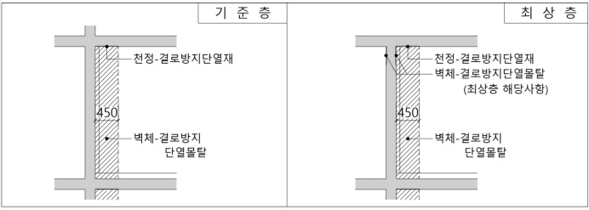
 |  |  |  |  | - 보옆면 길이 대신에 면적대비율 적용 X

결로방지단열재타설부착[단열재별도] | 10T, 압출법보온판(1호)/천정 |  |  | M2 | 세대내 천정 결로방지 단열재
 |  |  |  |  | 도면표기와 관계없이 압출1호 10T적용
결로방지단열재타설부착[단열재별도] | 10T, 압출법보온판(1호)/최상층 |  |  | M2 | 최상층 내부 벽체 결로방지, 도면미표기에도 산출 |  |  |  |  | 개정
 |  |  |  |  | 도면표기와 관계없이 압출1호 10T적용
 |  |  |  |  | <산출식>내부 RC벽체 길이 X H:450mm
결로방지단열재타설부착[단열재별도] | 13T, E보드/벽체 |  |  | M2 | 세대내 벽체 결로방지 단열재
 |  |  |  |  | E-보드 13T (도면표기와 관계없이 적용)
단열재타설부탁[단열재별도] | 두께별, 단열재종류(호수)/부위 |  |  | M2 | 기준층 욕실 하부의 경우 도면기준(도면 표기시 산출)
단열몰탈[자재포함] | 15T, 결로방지/벽체 |  |  | M2 | 결로방지 E-보드 13T가 기준이지만, 현장확인 후 산출여부 결정

3. 철근공사
[철근 배근 옵션]
대수본수산정
 | 기초(주근, 부근) |  |  |  | 반올림 + 1
 | 기둥(대근) |  |  |  | 반올림 + 1
 | 기둥(보조대근) |  |  |  | 반올림 + 1
 | 보(늑근) |  |  |  | 반올림 + 1
 | 보(보조늑근) |  |  |  | 반올림 + 1
 | 슬라브(주근, 부근) |  |  |  | 올 림 + 0
 | 옹벽(수평근) |  |  |  | 올 림 + 0
 | 옹벽(수직근) |  |  |  | 올 림 + 0
 | 아파트옹벽(수평근) |  |  |  | 버 림 + 1
 | 아파트옹벽(수직근) |  |  |  | 올 림 + 0

이음 길이 |  |  |  |  | 전체 일괄 8.0m 적용

기둥 배근
주근 | √ 이음 방식 |  |  |  | 겹침이음
 | √ 이음 길이 |  |  |  | 인장이음
 | √ 최상층 정착 |  |  |  | 후크(90˚표준갈고리), 일반사항이 우선시 됨
대근 | √ 대근 길이 |  |  |  | 기둥둘레
 | √ 대근 갈고리 |  |  |  | X
 | √ 보조 대근 갈고리 |  |  |  | X
다월 | √ 이음 방식 |  |  |  | 겹침이음
 | √ 이음 길이 |  |  |  | 인장이음
 | √ 다월 대근 개수 |  |  |  | 기초두께 / 기둥대근단부간격
 | √ 다월 지지근 직경 |  |  |  | 기둥대근 동일규격
 | √ 다월 지지근 길이 |  |  |  | 기둥둘레

벽체 배근
수직근 | √ 이음 방식 |  |  |  | 겹침이음
 | √ 이음 길이 |  |  |  | 인장이음
 | √ 최상층 정착 |  |  |  | 후크(90˚표준갈고리)
 | √ 교차보강근(라멘) |  |  |  | 교차보강근 포함 / 주근 동일
 | √ 교차보강근(벽식) |  |  |  | 보강근4ea/주근 동일 (H10만 H13으로 적용)
 | √ 단부보강근(벽식) |  |  |  | 보강근2ea/주근 동일 (H10만 H13으로 적용), 구조일반사항 우선
수평근 | √ 교차부 U자형 적용 |  |  |  | 벽식구조 적용 (이음길이보다 짧은 옹벽의 경우 C바 적용)
 | √ 단부 U자형 적용 |  |  |  | 벽식구조 적용 (이음길이보다 짧은 옹벽의 경우 C바 적용)
 | √ U자형 보강길이 |  |  |  | B급이음 * 2+ 옹벽두께, 일반사항이 우선시 됨
 | √ 수평도리근 |  |  |  | 직경 : 수평근과 동일, 대수 : 벽 길이 X 2ea(최하층4ea)
폭고정근 | √ 직경 및 간격 |  |  |  | H10 @ 1000, 1000
 | √ 폭 고정근 길이 |  |  |  | 벽두께 + (200*2)
 | √ 폭고정근 사용 제한 |  |  |  | 모든 벽체 (난간 및 잡산출부 포함)

지하외벽
 | √ 전단보강근 |  |  |  | 벽두께 + (200*2)
 | √ 합벽구간 |  |  |  | 추가콘크리트 CON`C+100mm 적용(두께)
 |  |  |  |  | 합벽띠장부 철근이음 추가 산출(토목도면) |  |  |  |  | 개정

보 배근
주근 | √ 이음 방식 |  |  |  | 이음 길이
 | √ 이음 길이 |  |  |  | 상부근 : 상부인장이음, 하부근 : 일반인장이음
늑근 | √ 늑근 길이 |  |  |  | 보둘레 = (보춤+보폭) * 2 --> 슬라브 공제 X
 | √ 늑근 갈고리 |  |  |  | X
 | √ 보조 늑근 갈고리 |  |  |  | X
2단지지 받침철근 | √ 받침철근 길이 |  |  |  | 상,하 : 보폭 ( ㅡ )
 | √ 받침철근 개수 |  |  |  | 일람표상 상하부근 2중 배근시 산출
 | √ 받침철근 간격 |  |  |  | 늑근의 3배 간격
보조근 | √ 일반 보 |  |  |  | 일람표 표기 있을시
 | √ 인방 보 |  |  |  | 보춤1000mm이상 (H10@300) -> 미표기일때도 산출 |  |  |  |  | 개정

기초 배근
주근(단변/장변) | √ 주근(이음) |  |  |  | 상부근 : 상부인장이음 / 하부근 : 일반인장이음
 | √ 주근(정착) |  |  |  | 상부근 : 기초두께 / 하부근 : X
우마철근 | √ 우마철근 간격 |  |  |  | 기초철근 - H19 이상 : H16 @ 1500 * 1500
 |  |  |  |  | 기초철근 - H16 이하 : H13 @ 1500 * 1500
 | √ 우마철근 길이 |  |  |  | 기초두께 + 500mm
 | √ 우마철근 지지근 |  |  |  | X
독립기초, 줄기초 | √ 하부근 단부 |  |  |  | 12D

슬라브 배근
주근(단변/장변) | √ 주근(이음) |  |  |  | 상부근 : 일반인장이음 / 하부근 : 일반인장이음
 | √ 주근(정착) |  |  |  | 상부근 : 일반인장정착 / 하부근 : 일반인장정착
 |  |  |  |  | 단부(T/B) -> 후크
 |  |  |  |  | 세대접합부(간벽, 계벽부) -> 정착
보강근 | √ 슬라브 보강근 |  |  |  | 도면길이 반영 산출, +1근 산출
욕실보강 | √ 공제 |  |  |  | 다운두께 con'c 공제
 | √ 보강 |  |  |  | 다운두께 마구리 거푸집 보강

4. 콘크리트공사
레미콘타설 | 무근 |  |  | M3 | 25-18-12 주차장 지붕, 아파트 및 부속동(전기,발전기실) 내부 바닥
 |  |  |  |  | 25-21-12 지하주차장 내부 바닥, 아파트 및 부속동 지붕
 |  |  |  |  | 아파트PIT 중층은 도면표기시에도 무근 미산출 |  |  |  |  | 개정
 |  |  |  |  | 무근두께 도면 미표기시 100T 적용

5. 기타사항
[건축도면 표기 산출]
끊어치기 | ★기초, 슬라브 적용
거푸집설치및해체 / PIT,주차장,부대시설 | 철망거푸집+유로폼[기초끊어치기]LATH폼 |  |  | M2 | 끊어치기도면을 근거로 산출
철근조립(가공별도) | PIT,주차장,부대시설 |  |  | TON | <산출식:거푸집> 끊어치기길이 X 기초두께 or 슬라브두께
 |  |  |  |  | <산출식:철 근> 끊어치기길이/배근간격 X B급이음*2

방수턱(부속동 ,세대포함) | ★마감산출길이 반영 |  |  |  |  |  |  |  |  | 개정
레미콘타설 | 철근 |  |  | M3 | <산출식:레미콘> 방수턱길이 X 방수턱높이 X 방수턱폭
거푸집설치및해체 / PIT,주차장,부대시설 | 합판3회 |  |  | M2 | <산출식:거푸집> 방수턱길이 X 방수턱높이 X 2
철근조립(가공별도) |  |  |  | TON | <산출식:철 근> (수평근H13-1/수직근H10@300)

장비패드 | ★기계도면 확인할 것
레미콘타설 | 철근 |  |  | M3 | <산출식:레미콘> 패드가로 X 패드세로 X 패드두께
거푸집설치및해체 / PIT,주차장,부대시설 | 합판3회 |  |  | M2 | <산출식:거푸집> 패드둘레 X 패드두께
철근조립(가공별도) |  |  |  | TON | <산출식:철 근> 잡상세도 or H10@300(T/B)

램프연석 |  |  |  |  |  |  |  |  |  | 개정
레미콘타설 | 철근 |  |  | M3 | <산출식:레미콘> 연석길이 X 연석높이 X 연석폭
거푸집설치및해체 / PIT,주차장,부대시설 | 합판3회 |  |  | M2 | <산출식:거푸집> 연석길이 X 연석높이 X (2 or 1)

[도면 미표기 산출사항]
타워크레인 기초 | ★상세도면 > 임의산출
레미콘타설 | 철근 |  |  | M3 | <산출식:레미콘> 부피로 산출(미표기 7.0m * 7.0m * t1.8m 적용)
거푸집설치및해체 / PIT,주차장,부대시설 | 유로폼 |  |  | M2 | <산출식:거푸집> 기초둘레 X 기초두께
철근조립(가공별도) |  |  |  | TON | <산출식:철 근> 상세도 or H22@200(T/B)

호이스트 기초 | ★상세도면 > 임의산출
레미콘타설 | 철근 |  |  | M3 | <산출식:레미콘> 부피로 산출(미표기 3.5m * 4.5m * t0.5m 적용)
거푸집설치및해체 / PIT,주차장,부대시설 | 유로폼 |  |  | M2 | <산출식:거푸집> 기초둘레 X 기초두께
철근조립(가공별도) |  |  |  | TON | <산출식:철 근> 상세도 or H16@200(T/B)
 |  |  |  |  | 개소는 코어개소 적용

시공성철근(옹벽수평보강)
철근조립(가공별도) |  |  |  | TON | <산출식:철 근> 기초 : H10 * (1 or 2) * 2
 |  |  |  |  | <산출식:철 근> 기초 外 : H10 * (1 or 2)

외벽줄눈Con'c
레미콘타설 | 철근 |  |  | M3 | <산출식:레미콘> 기준층(세대) 갱폼구간 콘크리트 20mm

커플러설치
커플러설치 | 각종 규격별, 나사식 |  |  | EA | 현장 여견에 따라 커플러 반영

기준층 욕실 다운
거푸집설치및해체 | 합판 |  |  | M2 | 욕실 마구리(기준층 재래식구간)

흡출기(AD/PD) 높이
거푸집설치및해체 | 철근 |  |  | M3 | 단면도와 무관하게 높이 H500mm로 산출
레미콘타설 | 옥탑거푸집 |  |  | M2 | (옹벽 두께는 도면 표기 두께 W100~150mm)
철근조립(가공별도) |  |  |  | TON

집수정/강재집수정 | ★ 집수정 종류 산출시 확인필요
거푸집설치및해체 | 철근 |  |  | M3 | RC집수정 기초와 동일배근 단차옹벽으로 산출
레미콘타설 | 유로폼 |  |  | M2 | (외측-45도 헌치 / 내측-유로폼)
철근조립(가공별도) |  |  |  | TON | 강재집수정
 |  |  |  |  | <산출식:헌치CON'C>
 |  |  |  |  | 강재둘레 X ((강재높이-기초두께)*(강재높이-기초두께))/2
 |  |  |  |  | <산출식:거푸집> 집수정둘레 X 기초두꼐
 |  |  |  |  | <산출식:철근> 기초주철근 동일규격 3대

2.데크
 | 구분 | 건축공사 | 공종명 |  | 2. 데크플레이트공사 | 개정 번호 | REV.03 | 제정일 | 2016-11-23
 |  |  |  |  |  |  |  | 개정일 | 2022-07-06

품 명 | 규 격 |  |  | 단위 | 주 요 내 용 |  |  |  |  | 비 고
▶표준내역
[PIT,주차장,부대시설]
데크플레이트 | 규격별 |  |  | M2
데크플레이트 설치 | 청소비포함 |  |  | M2 | 비탈형, 일체형
데크플레이트 설치해체 | 청소비포함 |  |  | M2 | 탈형

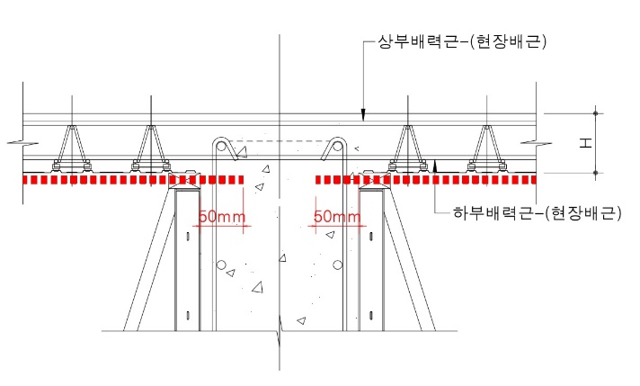
[산출예시]
데크플레이트 | ED1A-100 |  |  | M2

 |  |  |  |  | · <산출식>((단변-보폭)+0.05*2) X ((장변-보폭)+0.05*2)
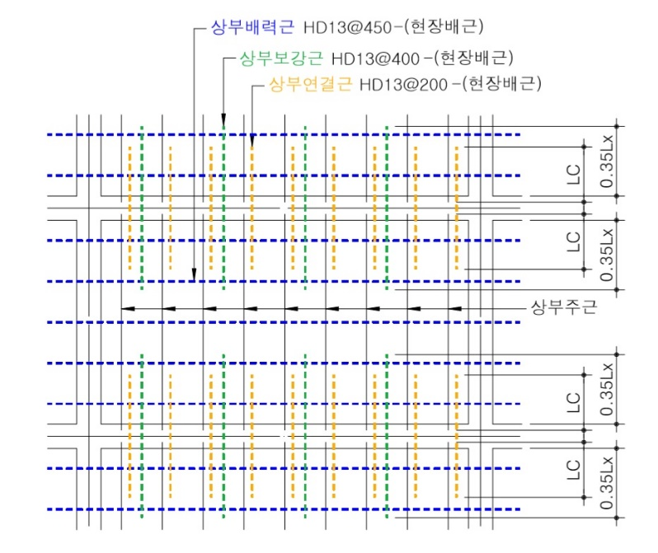

 |  |  |  |  | 철근은 현장배근만 산출
 |  |  |  |  | → 연결근 / 보강근 / 배력근

11.AL창호
 | 구분 | 건축공사 | 공종명 |  | 11. AL창호공사 | 개정 번호 | REV.03 | 제정일 | 2016-11-23
 |  |  |  |  |  |  |  | 개정일 | 2022-07-06

품 명 | 규 격 |  |  | 단위 | 주 요 내 용 |  |  |  |  | 비 고
▶표준내역
[아파트]
AG/실명 | 규격별 |  |  | EA
AW/실명 | 규격별 |  |  | EA
AGW/실명 | 규격별 |  |  | EA
AG/평형/실외기실 | 규격별 |  |  | EA
CAW/부위 | 규격별 |  |  | EA
롤방충망(PJ전용) |  |  |  | M2
창호코킹(AL창호) | 10*10 |  |  | M
창틀,문틀주위사춤 | 우레아폼(AL창호) |  |  | M

[PIT,주차장,부대시설]
AW/부속동/실명 | 규격별 |  |  | EA
AD/부속동/실명 | 규격별 |  |  | EA
AG/부속동/실명 | 규격별 |  |  | EA
CAW/부위 | 규격별 |  |  | EA
롤방충망(PJ전용) |  |  |  | M2
창호코킹(AL창호) | 10*10 |  |  | M
창틀,문틀주위사춤 | 우레아폼(AL창호) |  |  | M

▶견적지침
AG |  |  |  | EA
AD |  |  |  | EA | 유리도어 있을 경우 유리도어/플로어힌지 미산출
AW |  |  |  | EA | 계단실부위 자동개폐장치 창호와 별도산출
AGW |  |  |  | EA
CAW/부위 |  |  |  | EA | 금속공사 : 백판넬/층간방화구획
 |  |  |  |  | 유리공사 : 웨더실/구조용코킹/노턴테이프
롤방충망(PJ전용) |  |  |  | M2 | 미서기방충망은 별도산출하지 않음(창호포함)
창호코킹(AL창호) |  |  |  | M
창틀,문틀주위사춤 | 우레아폼(AL창호) |  |  | M | 상부/양옆면은 우레아폼사춤, 하부는 몰탈사춤(미장공사)

 |  |  |  |  | ※ AL창호의 유리도어/플로어힌지는 창호에 포함으로 미산출 |  |  |  |  | 개정
 |  |  |  |  | ※ 금속 SSD창호의 유리도어/플로어힌지 별도산출 |  |  |  |  | 개정
 |  |  |  |  | ※ 산출예시
 |  |  |  |  | 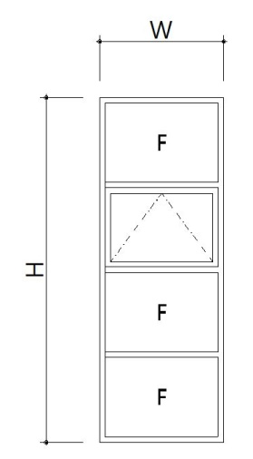 | ① 창호사춤/우레아폼 : W+(H*2) (m)
 |  |  |  |  |  | ② 창호사춤/몰탈 : W (m)
 |  |  |  |  |  | ③ 창호코킹 : (W＋H)*2*2면 (m)
 |  |  |  |  |  | ④ 유리 : W*H (m2)
 |  |  |  |  |  | ⑤ 유리끼우고 닦기 : W*H (m2)
 |  |  |  |  |  | ⑥ 유리코킹 : (W*8＋H*2)*2면 (m)
 |  |  |  |  |  | ⑦ 롤 방충망 : PJ창 면적
 |  |  |  |  |  | ⑧ 자동개폐장치 : 배연창개소 (EA)
 |  |  |  |  |  | /하드웨어 자재납품

 |  |  |  |  | 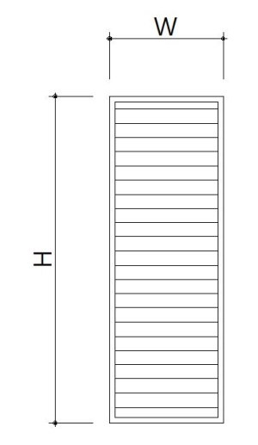 | ① 창호사춤/우레아폼 : W＋(H*2) (m)
 |  |  |  |  |  | ② 창호사춤/몰탈 : W (m)
 |  |  |  |  |  | ③ 창호코킹 : (W＋H)*2*2면 (m)

12.PL창호
 | 구분 | 건축공사 | 공종명 |  | 12. PL창호공사 | 개정 번호 | REV.03 | 제정일 | 2016-11-23
 |  |  |  |  |  |  |  | 개정일 | 2022-07-06

품 명 | 규 격 |  |  | 단위 | 주 요 내 용 |  |  |  |  | 비 고
▶표준내역
14-01.PL창호공사(기본)
[아파트]
PD(단창)/부위/평형별 | 규격별 |  |  | EA
PD(이중창)/부위/평형별 | 규격별 |  |  | EA
PD(터닝도어)/부위/평형별 | 규격별 |  |  | EA
PW(단창)/부위/평형별 | 규격별 |  |  | EA
PW(이중창)/부위/평형별 | 규격별 |  |  | EA
PG/부위/평형별 | 규격별 |  |  | EA
창호코킹(PL창호)/내부 | 10*10 |  |  | M
창호코킹(PL창호)/외부 | 10*10 |  |  | M
창틀,문틀주위사춤 | 우레아폼(PL창호) |  |  | M

[PIT,주차장,부대시설]
PD(단창)/부위 | 규격별 |  |  | EA
PD(이중창)/부위 | 규격별 |  |  | EA
PD(터닝도어)/부위 | 규격별 |  |  | EA
PW(단창)/부위 | 규격별 |  |  | EA
PW(이중창)/부위 | 규격별 |  |  | EA
PG/부위 | 규격별 |  |  | EA
창호코킹(PL창호)/내부 | 10*10 |  |  | M
창호코킹(PL창호)/외부 | 10*10 |  |  | M
창틀,문틀주위사춤 | 우레아폼(PL창호) |  |  | M

14-02.PL창호공사(확장)
[아파트]
PD(단창)/부위/평형별 | 규격별 |  |  | EA
PD(이중창)/부위/평형별 | 규격별 |  |  | EA
PD(터닝도어)/부위/평형별 | 규격별 |  |  | EA
PW(단창)/부위/평형별 | 규격별 |  |  | EA
PW(이중창)/부위/평형별 | 규격별 |  |  | EA
PG/부위/평형별 | 규격별 |  |  | EA
창호코킹(PL창호)/내부 | 10*10 |  |  | M
창호코킹(PL창호)/외부 | 10*10 |  |  | M
창틀,문틀주위사춤 | 우레아폼(PL창호) |  |  | M
분합창손잡이설치 |  |  |  | EA

▶견적지침
PD/PW/PG |  |  |  | EA | 단창/이중창/터닝도어 구분 표기
창호코킹(PL창호)/내부 | 10*10 |  |  | M | 외벽 바깥면을 제외한 모든 부위를 내부로 산출
 |  |  |  |  | 안방분합창의 경우 양측면 모두 내부로 산출 |  |  |  |  | 개정
창호코킹(PL창호)/외부 | 10*10 |  |  | M | 외벽 바깥면을 모두 외부로 산출
창틀,문틀주위사춤 | 우레아폼(PL창호) |  |  | M | 상부/양옆면은 우레아폼사춤, 하부는 몰탈사춤(미장공사)
분합창손잡이설치 |  |  |  | EA | 안방발코니 분합창에만 반영하며, 단창 1개소/이중창 2개소 산출 |  |  |  |  | 개정

 |  |  |  |  | ※ 방충망은 창호단가에 포함으로 별도 산출하지 않음
 |  |  |  |  | ※ 창호코킹 부위 구분 참조(분합창)
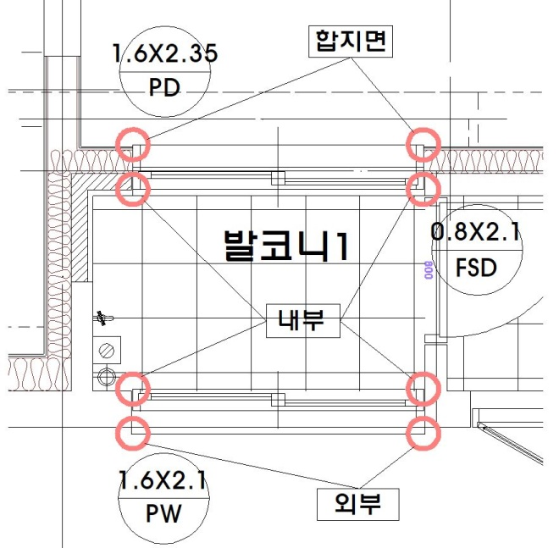

 |  |  |  |  | ※ 기본-확장 구분 기준 (PL/유리/가구 동일하게 적용)
 |  |  |  |  | 단위세대 비확장-확장 평면상 확장시 위치/규격/스펙이 달라지는
 |  |  |  |  | 창호는 확장으로 구분하며, 변동이 없을시 기본으로 구분
 |  |  |  |  | 부속동 PL창호는 기본으로 구분

13.유리
 | 구분 | 건축공사 | 공종명 |  | 13. 유리공사 | 개정 번호 | REV.03 | 제정일 | 2016-11-23
 |  |  |  |  |  |  |  | 개정일 | 2022-07-06

품 명 | 규 격 |  |  | 단위 | 주 요 내 용 |  |  |  |  | 비 고
▶표준내역
15-01.유리공사(기본)
[아파트]
투명유리 | 두께별 |  |  | M2
컬러유리 | 두께별 |  |  | M2
방화유리 | 두께별 |  |  | M2
강화유리 | 두께별 |  |  | M2
복층유리 | 두께별 |  |  | M2
로이복층유리 | 두께별 |  |  | M2
[산출예시]
로이복층유리 | 24MM(5LE+14Air+5CL) |  |  | M2
로이(아르곤)복층유리 | 두께별 |  |  | M2
유리끼우고닦기 | 10MM미만 |  |  | M2
유리끼우고닦기 | 10MM이상 |  |  | M2
유리끼우고닦기 | 복층유리 |  |  | M2
유리코킹 | 5*5 |  |  | M

[PIT,주차장,부대시설]
투명유리 | 두께별 |  |  | M2
컬러유리 | 두께별 |  |  | M2
방화유리 | 두께별 |  |  | M2
강화유리 | 두께별 |  |  | M2
복층유리 | 두께별 |  |  | M2
로이복층유리 | 두께별 |  |  | M2
로이(아르곤)복층유리 | 두께별 |  |  | M2
유리끼우고닦기 | 10MM미만 |  |  | M2
유리끼우고닦기 | 10MM이상 |  |  | M2
유리끼우고닦기 | 복층유리 |  |  | M2
유리코킹 | 5*5 |  |  | M
방습거울 | 규격별 ,부위/틀,코킹포함 |  |  | EA
※ 커튼월공사 추가항목
웨더실 |  |  |  | M
구조용코킹 |  |  |  | M
노턴테이프 |  |  |  | M

15-02.유리공사(확장)
[아파트]
투명유리 | 두께별 |  |  | M2
컬러유리 | 두께별 |  |  | M2
방화유리 | 두께별 |  |  | M2
강화유리 | 두께별 |  |  | M2
복층유리 | 두께별 |  |  | M2
로이복층유리 | 두께별 |  |  | M2
로이(아르곤)복층유리 | 두께별 |  |  | M2
유리끼우고닦기 | 10MM미만 |  |  | M2
유리끼우고닦기 | 10MM이상 |  |  | M2
유리끼우고닦기 | 복층유리 |  |  | M2
유리코킹 | 5*5 |  |  | M
자연환기시스템 | 확장창호, 규격별 |  |  | SET

▶견적지침
각종 유리 | 두께별 |  |  | M2 | 유리의 종류별, 두께별로 구분하여 산출 - 산출예시 참조
 |  |  |  |  | PL창호의 경우 후레임 틀 45mm를 공제하고, 5mm 여장을 적용
유리끼우고닦기 | 두께별 |  |  | M2 | 10MM를 기준으로 10MM미만/10MM이상 구분산출
유리끼우고닦기 | 복층유리 |  |  | M2 | 복층유리는 두께 구분없이 산출 |  |  |  |  | 개정
유리코킹(확장) | 5*5 |  |  | M
자연환기시스템 | 확장창호, 규격별 |  |  | SET | 이중창의 경우 양면에 모두 산출
웨더실/구조용코킹/노턴테이프 |  |  |  | M | 비노출바 커튼월의 적용부위에 산출
방습거울 | 규격별 ,부위/틀,코킹포함 |  |  | EA | 규격별, 부위별로 구분하여 산출
 |  |  |  |  | ※ASD(자동문)의 FIX유리는 창호공사 포함 - 유리공사 미산출 |  |  |  |  | 개정

 |  |  |  |  | ※ 산출예시(PL창호)
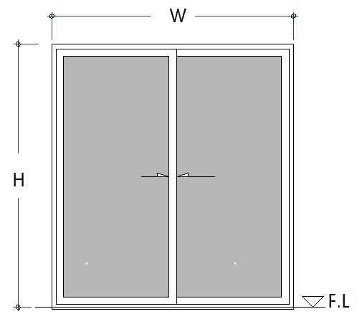

 |  |  |  |  | ① 창호사춤/우레아폼 : W＋(H*2) (m)
 |  |  |  |  | ② 창호사춤/몰탈 : W (m)
 |  |  |  |  | ③ 창호코킹 : (W＋H)*2*2면 (m)
 |  |  |  |  | ④ 유리 : (W-0.045*5+0.005*4)*(H-0.045*4+0.005*2) (m2)
 |  |  |  |  | ⑤ 끼우고 닦기 : (W-0.045*5+0.005*4)*(H-0.045*4+0.005*2) (m2)
 |  |  |  |  | ⑥ 유리코킹 : (W-0.045*5)*2+(H-0.045*4)*4)*2면 (m)

15.목창호
 | 구분 | 건축공사 | 공종명 |  | 15. 목창호공사 | 개정 번호 | REV.03 | 제정일 | 2016-11-23
 |  |  |  |  |  |  |  | 개정일 | 2022-07-06

품 명 | 규 격 |  |  | 단위 | 주 요 내 용 |  |  |  |  | 비 고
▶표준내역
17.목창호공사
[아파트]
WD/평형/실명 | 규격별, 란마/케이싱포함 |  |  | EA
WPD/평형/실명 | 규격별, 란마/케이싱포함 |  |  | EA
ABS/평형/실명 | 규격별, 란마/케이싱포함 |  |  | EA
[산출예시]
WD01/84A/침실1 | 1.000 x 2.100 = 2.100, 란마/케이싱포함, 문선60+185 |  |  | M2 | 문선 좌우 폭이 차이날 경우 별도기입
란마,케이싱/평형/부위 | 규격별 |  |  | EA
창틀,문틀주위사춤 | 우레아폼(WD창호) |  |  | M

[PIT,주차장,부대시설]
WD/부속동명/실명 | 규격별, 란마/케이싱포함 |  |  | EA
WD/부속동명/실명/슬라이딩도어 | 규격별, 란마/케이싱포함 |  |  | EA
WD/부속동명/실명/포켓도어 | 규격별, 란마/케이싱포함 |  |  | EA
WPD/부속동명/실명 | 규격별, 란마/케이싱포함 |  |  | EA
ABS/부속동명/실명 | 규격별, 란마/케이싱포함 |  |  | EA
란마,케이싱/평형/부위 | 규격별 |  |  | EA
창틀,문틀주위사춤 | 우레아폼(WD창호) |  |  | M

▶견적지침
WD/WPD/ABS |  |  |  | EA | 규격별, 위치별 구분하여 개소로 산출
 |  |  |  |  | 문선 좌우 폭이 차이날 경우 별도기입 (EX. 문선60+185)
 |  |  |  |  | 주방발코니 창호의 경우 인테리어도서를 우선으로 하며,
 |  |  |  |  | PL창호가 아닐 경우 단열목창호로 산출하며 규격란에 명기
 |  |  |  |  | 슬라이딩 및 포켓도어(하드웨어포함) 규격란 명시必
란마,케이싱/평형/부위 |  |  |  | EA | 주방터닝도어 부위의 란마/케이싱을 개소로 산출
 |  |  |  |  | 주방발코니 창호가 단열목창호일 경우에도 별도 산출 |  |  |  |  | 개정
창틀,문틀주위사춤 | 우레아폼(WD창호) |  |  | M | 창호가 건량벽체에 면해 있을 경우 우레아폼 사춤으로 산출

 |  |  |  |  | ※ 산출예시
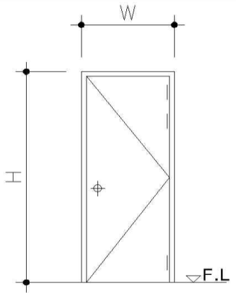

 |  |  |  |  | ① 창호사춤 : W＋(H*2) (m)
 |  |  |  |  | ② 하드웨어 : 레버핸들1EA, 경첩3EA, 도어스톱, 손끼임방지1EA |  |  |  |  | 개정
 |  |  |  |  | ※ 창호도 상 욕실창호 부호가 PD로 표현되어 있을 경우가 있으나,
 |  |  |  |  | PL창호로 산출하지 않도록 주의
 |  |  |  |  | ※ PD로 표기시 창호부호도 대로 산출하되, 내역작업시 WPD로 반영

